1.1. Check_in Quản lý
Project Name | XÂY DỰNG WEBSITE QUẢN LÝ NHÂN SỰ TÍCH HỢ CHẤM CÔNG THEO THỜI GIAN THỰC (GPS TRACKING)
Module Code | Check_in quản lý
 | Hoàn thành | Lỗi | Chưa kiểm tra | Bị chặn | Tổng lần kiểm tra
Round 1 | 15 | 0 | 0 | 0 | 15
Round 2 | 15 | 0 | 0 | 0 | 15
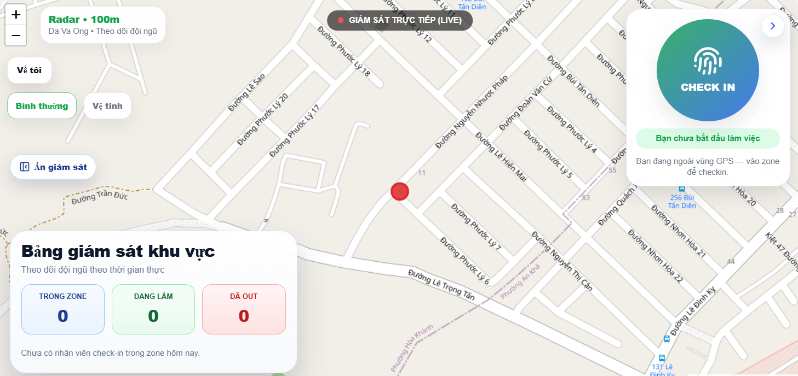

Test Case ID | Mô tả | Quy trình | Điều kiện tiên quyết | Kết quả mong đợi | Kết quả thực tế | Kết quả |  |  |  |  |  | Chú thích
 |  |  |  |  |  | Vòng 1 |  |  | Vòng 2
 |  |  |  |  |  | Trạng thái | Ngày kiểm tra | Người kiểm tra | Trạng thái | Ngày kiểm tra | Người kiểm tra
GUI_SHOW Check_in quản lý
GUI-MON-01 | Kiểm tra hiển thị Bản đồ | Quan sát vùng bản đồ chính. | Hệ thống đã cấp quyền vị trí. | Bản đồ hiển thị rõ nét, đúng vị trí hiện tại của Quản lý. | Hiển thị đúng tiêu đề và icon trạng thái. | Passed | 2026-04-05 | Nhi | Passed | 2026-04-05 | Nhi
GUI-MON-02 | Kiểm tra cụm nút điều hướng | Quan sát các nút: Thu phóng (+/-), Về tôi, Vệ tinh, Bình thường. | Đang ở màn hình bản đồ. | Các nút hiển thị icon trực quan, nằm ở góc trái bản đồ. | Thông tin định danh hiển thị đầy đủ và rõ ràng. | Passed | 2026-04-05 | Nhi | Passed | 2026-04-05 | Nhi
GUI-MON-03 | Kiểm tra hiển thị Widget Check-in | Quan sát khung trắng góc trên bên phải. | Nhân viên chưa bắt đầu làm việc. | Hiển thị nút "CHECK IN" tròn và nút ">" để ẩn/chuyển đổi. | Các trường dữ liệu hiển thị chính xác. | Passed | 2026-04-05 | Nhi | Passed | 2026-04-05 | Nhi
GUI-MON-04 | Kiểm tra nút "Ẩn giám" | Quan sát nút icon con mắt gạch chéo. | Bảng thống kê đang hiển thị. | Nút hiển thị rõ ràng bên cạnh các nút điều hướng bản đồ. | Văn bản lý do hiển thị đúng nội dung. | Passed | 2026-04-05 | Nhi | Passed | 2026-04-05 | Nhi
FUNCTION_SHOW Check_in quản lý
FUNC-MON-01 | Xác thực Thu phóng Map | Nhấn vào các nút (+) và (-). | Đang quan sát bản đồ. | Bản đồ phóng to/thu nhỏ tương ứng với tỷ lệ đã thiết lập. | Thu phóng mượt mà. | Passed | 2026-04-05 | Nhi | Passed | 2026-04-05 | Nhi
FUNC-MON-02 | Xác thực Nút "Về tôi" | Di chuyển bản đồ đi xa rồi nhấn "Về tôi". | GPS đang hoạt động. | Bản đồ tự động căn giữa lại vị trí thực tế của người dùng. | Căn giữa vị trí thành công. | Passed | 2026-04-05 | Nhi | Passed | 2026-04-05 | Nhi
FUNC-MON-03 | Xác thực Nút "Vệ tinh" | Click vào nút "Vệ tinh". | Đang ở chế độ bản đồ mặc định. | Giao diện bản đồ chuyển sang dạng ảnh vệ tinh thực tế. | Chuyển chế độ thành công. | Passed | 2026-04-05 | Nhi | Passed | 2026-04-05 | Nhi
FUNC-MON-04 | Xác thực Nút "Bình thường" | Click vào nút "Bình thường". | Đang ở chế độ Vệ tinh. | Bản đồ quay lại dạng sơ đồ đường xá thông thường. | Quay lại chế độ mặc định thành công. | Passed | 2026-04-05 | Nhi | Passed | 2026-04-05 | Nhi
FUNC-MON-05 | Xác thực Nút "Ẩn giám" | Click vào nút "Ẩn giám". | Khối thống kê "Trong Zone/Đang làm" đang hiện. | Toàn bộ khối thống kê bên dưới ẩn đi để tăng diện tích nhìn bản đồ. | Ẩn khối thống kê thành công. | Passed | 2026-04-05 | Nhi | Passed | 2026-04-05 | Nhi
FUNC-MON-06 | Xác thực Nút "Check in" | Click vào nút tròn "CHECK IN". | Quản lý đang đứng trong vùng Zone. | Hệ thống ghi nhận thời gian bắt đầu làm việc và báo thành công. | Check-in thành công. | Passed | 2026-04-05 | Nhi | Passed | 2026-04-05 | Nhi
FUNC-MON-07 | Xác thực Nút ">" (Ẩn Check-in) | Click vào nút ">" trên Widget Check-in. | Widget Check-in đang hiển thị. | Widget Check-in sẽ thu nhỏ hoặc ẩn đi các chi tiết nút bấm để tránh che khuất bản đồ. | Ẩn nút Check-in thành công. | Passed | 2026-04-05 | Nhi | Passed | 2026-04-05 | Nhi
FUNC-MON-08 | Kiểm tra hiển thị khi ngoài Zone | Đứng ngoài vùng quy định và quan sát Widget. | GPS xác định ngoài vùng Zone. | Nút Check-in hiển thị trạng thái không khả dụng hoặc kèm cảnh báo "Bạn đang ngoài vùng GPS". | Cảnh báo vị trí hiển thị đúng. | Passed | 2026-04-05 | Nhi | Passed | 2026-04-05 | Nhi
FUNC-MON-09 | Kiểm tra trạng thái Radar | Quan sát icon Radar và bán kính (100m). | Đang thực hiện giám sát. | Radar quét liên tục và hiển thị vị trí các nhân viên cấp dưới trên bản đồ. | Hiển thị vị trí nhân viên chính xác. | Passed | 2026-04-05 | Nhi | Passed | 2026-04-05 | Nhi
FUNC-MON-10 | Kiểm tra phản hồi cảm ứng/chuột | Di chuyển chuột hoặc chạm vào các nút. | Đang ở giao diện giám sát. | Các nút có hiệu ứng đổi màu nhẹ hoặc hiện tooltip tên chức năng. | Phản hồi người dùng tốt. | Passed | 2026-04-05 | Nhi | Passed | 2026-04-05 | Nhi
FUNC-MON-11 | Kiểm tra tính liên tục của Live | Quan sát chấm đỏ cạnh chữ "LIVE". | Có kết nối mạng. | Chấm đỏ nhấp nháy, dữ liệu vị trí được cập nhật theo thời gian thực (Real-time). | Dữ liệu cập nhật liên tục. | Passed | 2026-04-05 | Nhi | Passed | 2026-04-05 | Nhi

1.2. Check_in Nhân viên
Project Name | XÂY DỰNG WEBSITE QUẢN LÝ NHÂN SỰ TÍCH HỢ CHẤM CÔNG THEO THỜI GIAN THỰC (GPS TRACKING)
Module Code | Check_in nhân viên
 | Hoàn thành | Lỗi | Chưa kiểm tra | Bị chặn | Tổng lần kiểm tra
Round 1 | 10 | 0 | 0 | 0 | 10
Round 2 | 10 | 0 | 0 | 0 | 10
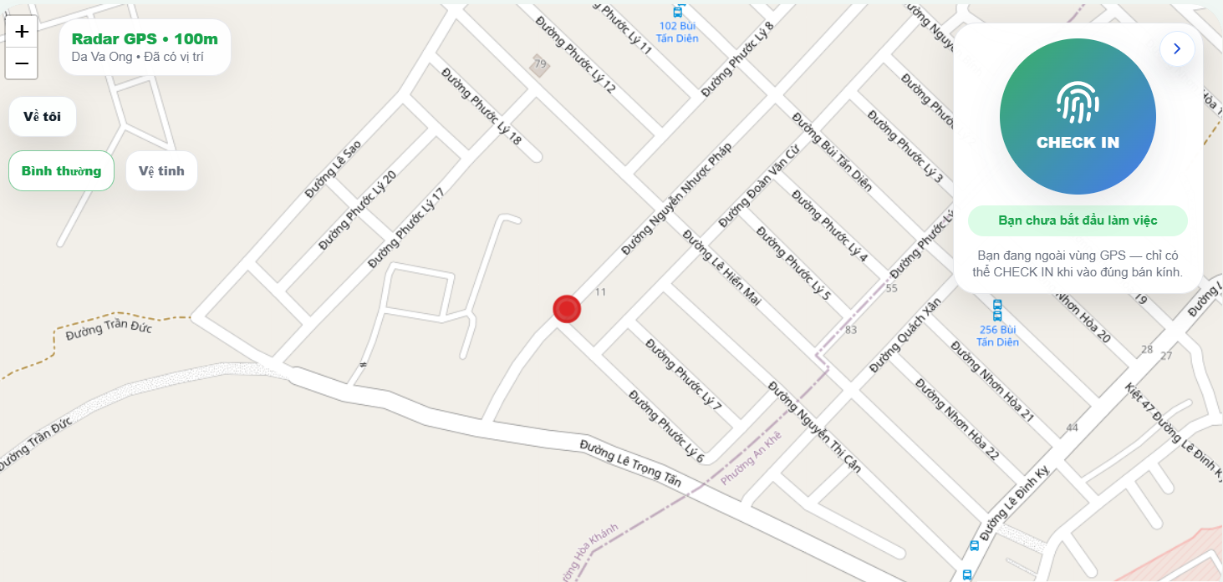

Test Case ID | Mô tả | Quy trình | Điều kiện tiên quyết | Kết quả mong đợi | Kết quả thực tế | Kết quả |  |  |  |  |  | Chú thích
 |  |  |  |  |  | Vòng 1 |  |  | Vòng 2
 |  |  |  |  |  | Trạng thái | Ngày kiểm tra | Người kiểm tra | Trạng thái | Ngày kiểm tra | Người kiểm tra
GUI_SHOW Check_in nhân viên
GUI-CI-01 | Kiểm tra hiển thị Bản đồ | Quan sát vùng bản đồ trung tâm. | Đã cấp quyền truy cập vị trí. | Bản đồ hiển thị rõ đường xá, địa danh và chấm đỏ vị trí hiện tại. | Bản đồ hiển thị chính xác và rõ nét. | Passed | 2026-04-05 | Nhi | Passed | 2026-04-05 | Nhi
GUI-CI-02 | Kiểm tra Widget Check-in | Quan sát khung trắng nổi bên phải. | Nhân viên chưa bắt đầu làm việc. | Hiển thị nút tròn vân tay Gradient, kèm dòng chữ "Bạn chưa bắt đầu làm việc". | Widget hiển thị đúng trạng thái chờ. | Passed | 2026-04-05 | Nhi | Passed | 2026-04-05 | Nhi
GUI-CI-03 | Kiểm tra các nút điều hướng | Quan sát góc trái màn hình. | Đang ở màn hình Check-in. | Hiển thị đầy đủ: Thu phóng (+/-), Về tôi, Bình thường, Vệ tinh. | Toàn bộ nút hiển thị đúng icon và vị trí. | Passed | 2026-04-05 | Nhi | Passed | 2026-04-05 | Nhi
FUNCTION_SHOW Check_in nhân viên
FUNC-CI-01 | Xác thực Thu phóng map | Click vào các nút (+) và (-). | Đang quan sát bản đồ. | Bản đồ phóng to hoặc thu nhỏ theo đúng tỷ lệ tương ứng. | Chức năng thu phóng hoạt động mượt mà. | Passed | 2026-04-05 | Nhi | Passed | 2026-04-05 | Nhi
FUNC-CI-02 | Xác thực Nút "Về tôi" | Di chuyển map đi xa rồi nhấn nút "Về tôi". | GPS thiết bị đang bật. | Bản đồ tự động căn giữa lại vị trí thực tế của nhân viên. | Căn giữa vị trí thành công. | Passed | 2026-04-05 | Nhi | Passed | 2026-04-05 | Nhi
FUNC-CI-03 | Xác thực Nút "Vệ tinh" | Click vào nút "Vệ tinh". | Đang ở chế độ bản đồ mặc định. | Giao diện bản đồ chuyển sang dạng ảnh chụp vệ tinh thực tế. | Chuyển đổi chế độ vệ tinh thành công. | Passed | 2026-04-05 | Nhi | Passed | 2026-04-05 | Nhi
FUNC-CI-04 | Xác thực Nút "Bình thường" | Click vào nút "Bình thường". | Đang ở chế độ Vệ tinh. | Bản đồ quay lại dạng sơ đồ đường xá thông thường. | Quay lại chế độ mặc định thành công. | Passed | 2026-04-05 | Nhi | Passed | 2026-04-05 | Nhi
FUNC-CI-05 | Xác thực Nút "Check in" | Click vào nút tròn vân tay "CHECK IN". | Nhân viên đứng trong bán kính GPS quy định. | Hệ thống ghi nhận chấm công thành công và thông báo cho người dùng. | Check-in thành công khi đủ điều kiện vị trí. | Passed | 2026-04-05 | Nhi | Passed | 2026-04-05 | Nhi
FUNC-CI-06 | Xác thực Nút ">" (Ẩn nút check in) | Click vào nút mũi tên ">" ở góc trên phải Widget. | Widget Check-in đang hiển thị. | Widget Check-in sẽ thu nhỏ/ẩn đi để không che khuất tầm nhìn bản đồ. | Ẩn widget thành công. | Passed | 2026-04-05 | Nhi | Passed | 2026-04-05 | Nhi
FUNC-CI-07 | Kiểm tra Radar GPS | Quan sát khối "Radar GPS • 100m" góc trên trái. | Hệ thống đã nhận tín hiệu. | Hiển thị trạng thái "Đã có vị trí" và bán kính quét 100m. | Radar hoạt động và bắt vị trí chính xác. | Passed | 2026-04-05 | Nhi | Passed | 2026-04-05 | Nhi
FUNC-CI-08 | Xác thực thông báo ngoài vùng | Đứng ngoài bán kính GPS và quan sát Widget. | Vị trí thực tế nằm ngoài bán kính cho phép. | Hiển thị: "Bạn đang ngoài vùng GPS — chỉ có thể CHECK IN khi vào đúng bán kính". | Cảnh báo vị trí hiển thị đúng và chặn nút bấm. | Passed | 2026-04-05 | Nhi | Passed | 2026-04-05 | Nhi
FUNC-CI-09 | Kiểm tra tính liên tục của vị trí | Di chuyển một khoảng ngắn khi đang mở Map. | Thiết bị có kết nối mạng ổn định. | Chấm đỏ trên bản đồ di chuyển tương ứng với vị trí thực tế của nhân viên. | Cập nhật vị trí thời gian thực ổn định. | Passed | 2026-04-05 | Nhi | Passed | 2026-04-05 | Nhi

2.1. Check_out Quản lý
Project Name | XÂY DỰNG WEBSITE QUẢN LÝ NHÂN SỰ TÍCH HỢ CHẤM CÔNG THEO THỜI GIAN THỰC (GPS TRACKING)
Module Code | Check_out Quản lý
 | Hoàn thành | Lỗi | Chưa kiểm tra | Bị chặn | Tổng lần kiểm tra
Round 1 | 15 | 3 | 0 | 0 | 17
Round 2 | 17 | 0 | 0 | 0 | 17

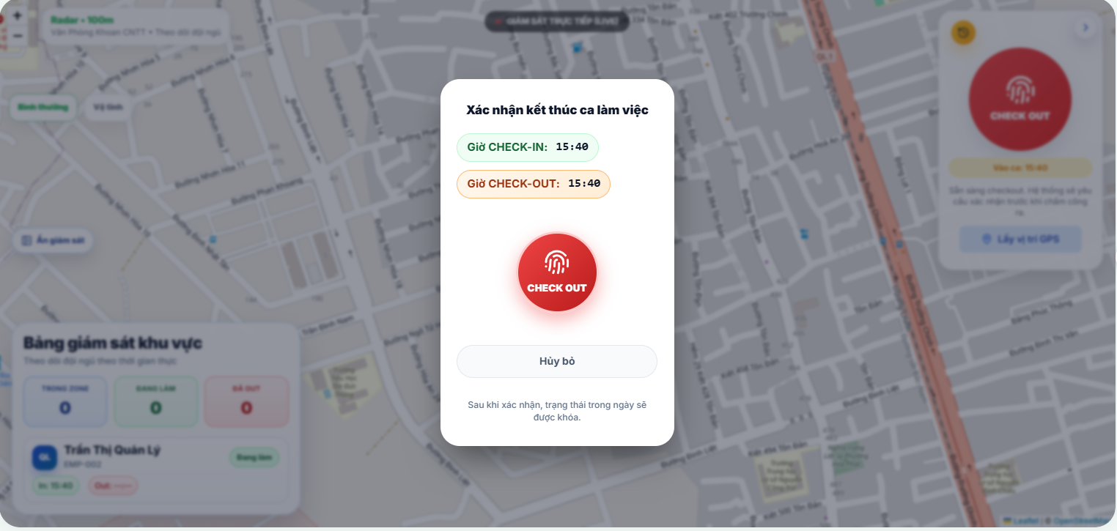

Test Case ID | Mô tả | Quy trình | Điều kiện tiên quyết | Kết quả mong đợi | Kết quả thực tế | Kết quả |  |  |  |  |  | Chú thích
 |  |  |  |  |  | Vòng 1 |  |  | Vòng 2
 |  |  |  |  |  | Trạng thái | Ngày kiểm tra | Người kiểm tra | Trạng thái | Ngày kiểm tra | Người kiểm tra
GUI_SHOW Check_out Quản lý
GUI-CO-01 | Kiểm tra Overlay mờ | Nhấn Check-out để hiện popup. | Đang ở màn hình giám sát. | Nền bản đồ và bảng giám sát phía sau bị làm mờ đồng nhất. | Nền mờ đều, làm nổi bật các nút xác nhận ở giữa. | Passed | 2026-04-05 | Nhi | Passed | 2026-04-05 | Nhi
GUI-CO-02 | Kiểm tra thẻ Giờ Check-in/out | Quan sát 2 khung giờ hiển thị. | Popup đang mở. | Khung Giờ CHECK-IN (Xanh), Giờ CHECK-OUT (Cam) bo góc tròn, chữ rõ ràng. | Màu sắc đúng thiết kế, font chữ dễ đọc. | Passed | 2026-04-05 | Nhi | Passed | 2026-04-05 | Nhi
GUI-CO-03 | Kiểm tra nút vân tay đỏ | Quan sát nút Check-out chính. | Popup đang mở. | Nút tròn đỏ, có icon vân tay trắng và chữ "CHECK OUT" viết hoa. | Nút hiển thị nổi bật, căn giữa màn hình. | Passed | 2026-04-05 | Nhi | Passed | 2026-04-05 | Nhi
GUI-CO-04 | Kiểm tra nút "Hủy bỏ" | Quan sát phía dưới nút đỏ. | Popup đang mở. | Nút "Hủy bỏ" có khung trắng, bo góc, chữ đen. | Hiển thị đúng vị trí, dễ tương tác. | Passed | 2026-04-05 | Nhi | Passed | 2026-04-05 | Nhi
GUI-CO-05 | Kiểm tra nhãn trạng thái Quản lý | Quan sát thẻ nhân sự phía sau lớp mờ. | Quản lý đang trong ca. | Thẻ "Quan Ly 1" hiển thị trạng thái "Đang làm" màu xanh lá. | Trạng thái hiển thị đúng dù đang bị làm mờ. | Passed | 2026-04-05 | Nhi | Passed | 2026-04-05 | Nhi
FUNCTION_SHOW Check_out Quản lý
FUNC-CO-01 | Xác thực thu phóng map | Nhấn các nút (+) và (-) phía sau popup. | Popup đang mở. | Hệ thống nên khóa tương tác map phía sau khi popup đang hiện. | Map không bị di chuyển/thu phóng khi đang xác nhận. | Passed | 2026-04-05 | Nhi | Passed | 2026-04-05 | Nhi
FUNC-CO-02 | Xác thực nút "Về tôi" | Nhấn nút định vị phía sau. | Popup đang mở. | Nút bị vô hiệu hóa cho đến khi đóng popup. | Đã chặn tương tác ngoài popup. | Passed | 2026-04-05 | Nhi | Passed | 2026-04-05 | Nhi
FUNC-CO-03 | Xác thực Logic Check-out | Nhấn vào nút vân tay đỏ ở giữa. | Đang đứng trong vùng Zone. | Hệ thống lưu giờ ra (13:35), đóng phiên và chuyển trạng thái thành "Đã Out". | Dữ liệu lưu thành công, trạng thái nhảy sang thẻ Đỏ. | Passed | 2026-04-05 | Nhi | Passed | 2026-04-05 | Nhi
FUNC-CO-04 | Chặn Check-out ngoài vùng | Di chuyển ra ngoài Zone và nhấn nút đỏ. | GPS xác định ngoài bán kính. | Hệ thống báo lỗi vị trí, không ghi nhận giờ thoát ca. | Báo lỗi ngoài vùng chính xác. | Passed | 2026-04-05 | Nhi | Passed | 2026-04-05 | Nhi
FUNC-CO-05 | Xác thực nút "Hủy bỏ" | Nhấn nút "Hủy bỏ" trắng. | Popup đang hiển thị. | Đóng popup ngay lập tức, Quản lý vẫn giữ trạng thái "Đang làm". | Popup đóng, không có dữ liệu nào bị thay đổi. | Passed | 2026-04-05 | Nhi | Passed | 2026-04-05 | Nhi
FUNC-CO-06 | Mất kết nối Internet | Tắt mạng và nhấn nút xác nhận đỏ. | Đang ở bước xác nhận cuối. | Hệ thống báo lỗi kết nối, yêu cầu thử lại để đảm bảo dữ liệu được khóa. | Hiển thị thông báo lỗi mạng kịp thời. | Passed | 2026-04-05 | Nhi | Passed | 2026-04-05 | Nhi
FUNC-CO-07 | Tắt quyền truy cập vị trí | Tắt GPS khi popup đang mở. | Đang chờ xác nhận. | Nút Check-out bị vô hiệu hóa hoặc cảnh báo mất tín hiệu vị trí. | Đã vô hiệu hóa nút khi mất tín hiệu. | Passed | 2026-04-05 | Nhi | Passed | 2026-04-05 | Nhi
FUNC-CO-08 | Vị trí giả (Fake GPS) | Bật app giả lập tọa độ để Check-out. | Đang mở Mock Location. | Hệ thống phát hiện gian lận và chặn thao tác xác nhận. | Bắt lỗi Fake GPS chính xác. | Failed | 2026-04-05 | Nhi | Passed | 2026-04-05 | Nhi
FUNC-CO-09 | Check-in/out liên tục | Nhấn nút xác nhận nhiều lần. | Đang chờ server phản hồi. | Chỉ xử lý 1 lần duy nhất, tránh tạo nhiều bản ghi ra ca. | Đã chặn double-click. | Failed | 2026-04-05 | Nhi | Passed | 2026-04-05 | Nhi
FUNC-CO-10 | Quên Check-out qua ngày | Để popup qua đêm và nhấn xác nhận. | Sang ngày mới. | Hệ thống báo phiên làm việc đã hết hạn, yêu cầu làm mới. | Xử lý logic phiên làm việc đúng. | Passed | 2026-04-05 | Nhi | Passed | 2026-04-05 | Nhi
FUNC-CO-11 | Sai số bán kính (Accuracy) | Nhấn nút khi GPS đang nhảy (độ lệch > 50m). | Tín hiệu yếu. | Hệ thống yêu cầu chờ ổn định vị trí mới cho phép khóa ca. | Đã kiểm tra độ chính xác GPS. | Failed | 2026-04-05 | Nhi | Passed | 2026-04-05 | Nhi
FUNC-CO-12 | Tốc độ tải bản đồ | Tải lại trang khi đang làm việc. | Mạng bình thường. | Bảng giám sát và vị trí Quản lý phải load đủ trong < 3s. | Tốc độ load đạt yêu cầu. | Passed | 2026-04-05 | Nhi | Passed | 2026-04-05 | Nhi

2.2. Check_out Nhân viên
Project Name | XÂY DỰNG WEBSITE QUẢN LÝ NHÂN SỰ TÍCH HỢ CHẤM CÔNG THEO THỜI GIAN THỰC (GPS TRACKING)
Module Code | Check_out nhân viên
 | Hoàn thành | Lỗi | Chưa kiểm tra | Bị chặn | Tổng lần kiểm tra
Round 1 | 15 | 3 | 0 | 0 | 18
Round 2 | 18 | 0 | 0 | 0 | 18
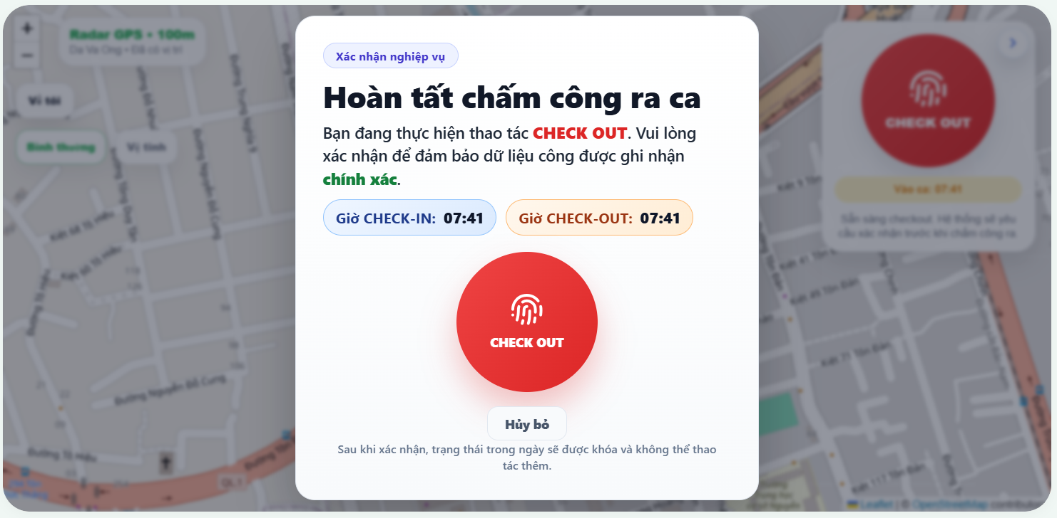

Test Case ID | Mô tả | Quy trình | Điều kiện tiên quyết | Kết quả mong đợi | Kết quả thực tế | Kết quả |  |  |  |  |  | Chú thích
 |  |  |  |  |  | Vòng 1 |  |  | Vòng 2
 |  |  |  |  |  | Trạng thái | Ngày kiểm tra | Người kiểm tra | Trạng thái | Ngày kiểm tra | Người kiểm tra
GUI_SHOW Check_out nhân viên
GUI-CO-01 | Kiểm tra hiển thị Bản đồ | Quan sát vùng bản đồ trung tâm. | Đã cấp quyền định vị. | Bản đồ hiển thị rõ đường xá, chấm đỏ vị trí nhân viên chính xác. | Bản đồ hiển thị sắc nét, không bị lỗi load mảnh. | Passed | 2026-04-05 | Nhi | Passed | 2026-04-05 | Nhi
GUI-CO-02 | Kiểm tra Widget Check-out | Quan sát khối trắng nổi bên phải bản đồ. | Đã vào ca làm việc. | Hiển thị nút tròn vân tay đỏ, thông tin giờ vào ca rõ ràng. | Widget hiển thị nổi bật, bo góc nhất quán (~20px). | Passed | 2026-04-05 | Nhi | Passed | 2026-04-05 | Nhi
GUI-CO-03 | Kiểm tra cụm nút điều hướng | Quan sát các nút chức năng bên trái. | Đang ở màn hình Map. | Hiển thị đủ các nút: (+/-), Về tôi, Bình thường, Vệ tinh. | Các icon hiển thị đúng mẫu thiết kế, dễ nhận diện. | Passed | 2026-04-05 | Nhi | Passed | 2026-04-05 | Nhi
GUI-CO-04 | Kiểm tra Popup xác nhận | Nhấn nút Check-out đỏ để mở popup. | Đang trong phiên làm việc. | Popup hiển thị giữa màn hình, nền phía sau bị làm mờ (Overlay). | Lớp phủ mờ hoạt động tốt, làm nổi bật popup chính. | Passed | 2026-04-05 | Nhi | Passed | 2026-04-05 | Nhi
GUI-CO-05 | Kiểm tra màu sắc văn bản | Đọc nội dung trên popup xác nhận. | Popup đang hiển thị. | Chữ "CHECK OUT" màu đỏ, chữ "chính xác" màu xanh lá cây. | Màu sắc nhấn mạnh đúng nghiệp vụ, dễ gây chú ý. | Passed | 2026-04-05 | Nhi | Passed | 2026-04-05 | Nhi
FUNCTION_SHOW Check_out nhân viên
FUNC-CO-01 | Xác thực Thu phóng map | Nhấn các nút (+) và (-) trên bản đồ. | Đang ở màn hình Map. | Bản đồ phóng to/thu nhỏ mượt mà theo đúng tỷ lệ. | Tỷ lệ zoom thay đổi chính xác sau mỗi lần click. | Passed | 2026-04-05 | Nhi | Passed | 2026-04-05 | Nhi
FUNC-CO-02 | Xác thực nút "Về tôi" | Di chuyển bản đồ đi xa rồi nhấn "Về tôi". | GPS thiết bị đang bật. | Bản đồ tự động căn giữa lại vị trí thực tế của nhân viên. | Map dịch chuyển về đúng chấm đỏ vị trí hiện tại. | Passed | 2026-04-05 | Nhi | Passed | 2026-04-05 | Nhi
FUNC-CO-03 | Xác thực chế độ hiển thị | Chuyển đổi giữa "Vệ tinh" và "Bình thường". | Đang ở màn hình Map. | Bản đồ thay đổi lớp hiển thị tương ứng thành công. | Chế độ ảnh vệ tinh và sơ đồ chuyển đổi nhanh. | Passed | 2026-04-05 | Nhi | Passed | 2026-04-05 | Nhi
FUNC-CO-04 | Xác thực Logic Check-out | Nhấn xác nhận ra ca trên popup. | Nhân viên đứng trong Zone. | Hệ thống ghi nhận giờ ra, tọa độ và đóng phiên làm việc. | Dữ liệu được lưu vào Database đúng thời gian thực. | Passed | 2026-04-05 | Nhi | Passed | 2026-04-05 | Nhi
FUNC-CO-05 | Kiểm tra chặn Check-out | Thử ra ca khi chưa thực hiện chấm công vào. | Chưa có dữ liệu Check-in. | Hệ thống chặn nút hoặc yêu cầu vào ca trước. | Nút Check-out bị vô hiệu hóa hoặc báo lỗi logic. | Passed | 2026-04-05 | Nhi | Passed | 2026-04-05 | Nhi
FUNC-CO-06 | Ẩn nút Check-out (>) | Nhấn vào nút mũi tên ">" trên Widget. | Widget đang hiển thị. | Widget thu gọn lại sát mép để mở rộng không gian nhìn Map. | Widget ẩn/hiện mượt mà khi tương tác. | Passed | 2026-04-05 | Nhi | Passed | 2026-04-05 | Nhi
FUNC-CO-07 | Thông báo ngoài vùng | Đứng ngoài bán kính GPS và thử Check-out. | Tọa độ nằm ngoài Zone. | Hiển thị cảnh báo: "Bạn đang ngoài vùng GPS...". | Hệ thống báo lỗi vị trí và chặn nhấn nút xác nhận. | Passed | 2026-04-05 | Nhi | Passed | 2026-04-05 | Nhi
FUNC-CO-08 | Mất kết nối Internet | Tắt mạng Wifi/4G và thực hiện thao tác. | Đang mở ứng dụng. | Hệ thống báo lỗi kết nối, yêu cầu kiểm tra lại mạng. | Thông báo lỗi mạng hiển thị ngay lập tức. | Passed | 2026-04-05 | Nhi | Passed | 2026-04-05 | Nhi
FUNC-CO-09 | Tắt quyền định vị | Tắt quyền GPS của trình duyệt/ứng dụng. | Đang sử dụng Map. | Hệ thống yêu cầu cấp quyền vị trí để tiếp tục. | Bản đồ ngưng cập nhật và hiển thị popup nhắc nhở. | Failed | 2026-04-05 | Nhi | Passed | 2026-04-05 | Nhi
FUNC-CO-10 | Vị trí giả (Fake GPS) | Sử dụng ứng dụng giả lập vị trí để chấm công. | Đang mở Fake GPS. | Hệ thống phát hiện Mock Location và chặn không cho ra ca. | Hệ thống bắt lỗi Fake GPS chính xác. | Failed | 2026-04-05 | Nhi | Passed | 2026-04-05 | Nhi
FUNC-CO-11 | Check-in/out liên tục | Nhấn nút chấm công nhiều lần liên tiếp. | Đang thực hiện thao tác. | Hệ thống chỉ xử lý yêu cầu đầu tiên, chặn việc gửi đúp. | Chặn nhấn đúp (Double-click) thành công. | Passed | 2026-04-05 | Nhi | Passed | 2026-04-05 | Nhi
FUNC-CO-12 | Sai số bán kính (Accuracy) | Đứng ở vùng sóng GPS yếu (Accuracy > 50m). | Tín hiệu GPS không ổn định. | Hệ thống báo vị trí không chính xác, yêu cầu chờ ổn định. | Hệ thống lọc bỏ các tọa độ có độ lệch cao. | Failed | 2026-04-05 | Nhi | Passed | 2026-04-05 | Nhi
FUNC-CO-13 | Đổi thiết bị giữa chừng | Check-in máy A, dùng máy B để Check-out. | Đã đăng nhập 2 máy. | Hệ thống yêu cầu xác thực lại hoặc chặn để tránh gian lận. | Nhận diện đúng thiết bị và xử lý bảo mật. | Passed | 2026-04-05 | Nhi | Passed | 2026-04-05 | Nhi

3. Xem Lịch sử chấm công
Project Name | XÂY DỰNG WEBSITE QUẢN LÝ NHÂN SỰ TÍCH HỢ CHẤM CÔNG THEO THỜI GIAN THỰC (GPS TRACKING)
Module Code | Xem Lịch sử chấm công
 | Hoàn thành | Lỗi | Chưa kiểm tra | Bị chặn | Tổng lần kiểm tra
Round 1 | 12 | 3 | 0 | 0 | 18
Round 2 | 0 | 0 | 0 | 0 | 0

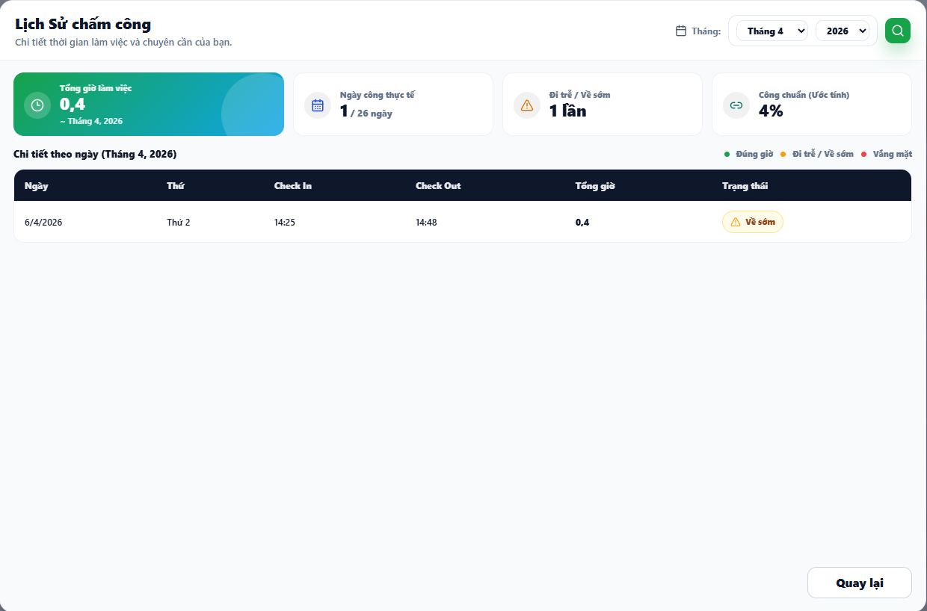

Test Case ID | Mô tả | Quy trình | Điều kiện tiên quyết | Kết quả mong đợi | Kết quả thực tế | Kết quả |  |  |  |  |  | Chú thích
 |  |  |  |  |  | Vòng 1 |  |  | Vòng 2
 |  |  |  |  |  | Trạng thái | Ngày kiểm tra | Người kiểm tra | Trạng thái | Ngày kiểm tra | Người kiểm tra
GUI_SHOW Lịch sử chấm công
GUI-LSCC01 | Kiểm tra Header và Bộ lọc thời gian | Click vào Icon Lịch sử | Chuyển sang màn hình Lịch sử | Tiêu đề: "Lịch Sử chấm công", Subtitle: "Chi tiết thời gian làm việc...". Cóc phải có Text "Tháng:", Dropdown Tháng, Dropdown Năm, và nút Lọc icon Kính lúp (Màu xanh lá). | Header và Bộ lọc hiển thị đúng thiết kế | Passed | 2026-04-05 | Khang | Passed | 2026-04-05
GUI-LSCC02 | Kiểm tra 4 Thẻ Thống kê (Summary Cards) | Quan sát phần đầu màn hình | Đang ở màn hình Lịch sử | Hiển thị 4 thẻ: (1) Tổng giờ làm việc (Nền xanh Teal), (2) Ngày công thực tế, (3) Đi trễ / Về sớm, (4) Công chuẩn (Ước tính). Các thẻ có icon tương ứng. | Bố cục 4 thẻ thống kê hiển thị cân đối, rõ ràng | Passed | 2026-04-05 | Khang | Passed | 2026-04-05
GUI-LSCC03 | Kiểm tra Chú thích trạng thái (Legend) | Quan sát góc trên bên phải của Bảng | Đang ở màn hình Lịch sử | Hiển thị 3 chấm màu kèm text: Chấm xanh (Đúng giờ), Chấm vàng (Đi trễ / Về sớm), Chấm đỏ (Vắng mặt). | Chú thích màu sắc hiển thị đúng chuẩn | Passed | 2026-04-05 | Khang | Passed | 2026-04-05
GUI-LSCC04 | Kiểm tra Header Bảng dữ liệu | Quan sát Bảng "Chi tiết theo ngày" | Đang ở màn hình Lịch sử | Bảng có nền Header màu xanh đen đậm. Gồm các cột: Ngày, Thứ, Check In, Check Out, Tổng giờ, Trạng thái. | Bảng hiển thị đầy đủ 6 cột dữ liệu | Passed | 2026-04-05 | Khang | Passed | 2026-04-05
GUI-LSCC05 | Kiểm tra Nút [Quay lại] | Quan sát góc phải dưới cùng | Đang ở màn hình Lịch sử | Nút viền xám, text đen "Quay lại". Trạng thái Enable. | Nút hiển thị đúng vị trí | Passed | 2026-04-05 | Khang | Passed | 2026-04-05
FUNCTION_SHOW Lịch sử chấm công
FUNC-LSCC01 | Xác thực Mở màn hình Lịch sử | Click vào nút Icon Lịch sử màu vàng | Có quyền truy cập | Mở thành công màn hình Lịch sử chấm công của chính user đó. | Điều hướng mượt mà, không bị lỗi trang | Passed | 2026-04-05 | Khang | Passed | 2026-04-05
FUNC-LSCC02 | Xác thực Dữ liệu mặc định (Default Load) | Mở màn hình Lịch sử | Hệ thống có dữ liệu chấm công | Bộ lọc tự động chọn Tháng và Năm hiện tại (VD: Tháng 4, 2026). Dữ liệu thẻ thống kê và bảng tự động load theo tháng hiện tại. | Mặc định load đúng data của tháng hiện tại | Passed | 2026-04-05 | Khang | Passed | 2026-04-05
FUNC-LSCC03 | Xác thực Bộ lọc Thời gian | 1. Chọn tháng cũ (VD: Tháng 3, 2026) 2. Click nút Kính lúp (Xanh lá) | Có dữ liệu ở tháng cũ | 4 Thẻ thống kê và Bảng dữ liệu lập tức cập nhật lại số liệu tương ứng với tháng 3. Subtext ở thẻ 1 cập nhật thành "~ Tháng 3, 2026". | Dữ liệu lọc và render lại chuẩn xác | Passed | 2026-04-05 | Khang | Passed | 2026-04-05
FUNC-LSCC04 | Xác thực Data Mapping Bảng | Quan sát 1 dòng trong bảng | DB có ghi nhận chấm công | Cột Check In / Check Out hiển thị đúng giờ (VD: 14:25 - 14:48). Tổng giờ tính chính xác dựa trên IN/OUT (VD: 0,4 giờ). | Ánh xạ dữ liệu và tính tổng giờ hàng ngày đúng | Passed | 2026-04-05 | Khang | Passed | 2026-04-05
FUNC-LSCC05 | Xác thực Logic Badge Trạng thái | Xem cột "Trạng thái" trong Bảng | Có đủ các case IN/OUT | Nếu về trước giờ quy định -> Badge Vàng "Về sớm" kèm icon cảnh báo. Nếu vào muộn -> "Đi trễ". Đủ giờ -> "Đúng giờ" (Xanh). Không có data -> "Vắng mặt" (Đỏ). | Badge màu sắc sinh ra đúng với logic giờ làm việc | Passed | 2026-04-05 | Khang | Passed | 2026-04-05
FUNC-LSCC06 | Xác thực Tính toán 4 Thẻ Thống kê | Đối chiếu Bảng và 4 Thẻ | Đã load data 1 tháng | - Thẻ 1: Tổng của tất cả các cột "Tổng giờ" trong bảng. - Thẻ 2: Số dòng có data / Số ngày công chuẩn của tháng. - Thẻ 3: Tổng số lần xuất hiện badge Vàng | Logic tính toán tổng hợp trên 4 thẻ khớp 100% với chi tiết bảng | Passed | 2026-04-05 | Khang | Passed | 2026-04-05
FUNC-LSCC07 | Xác thực Nút [Quay lại] | Click nút [Quay lại] ở góc dưới | Đang ở màn hình Lịch sử | Hệ thống điều hướng quay về màn hình Chấm công chính (chứa icon màu vàng ban đầu). | Back về trang trước thành công | Passed | 2026-04-05 | Khang | Passed | 2026-04-05

4. Quản lý khen thưởng& kỷ luật
Project Name | XÂY DỰNG WEBSITE QUẢN LÝ NHÂN SỰ TÍCH HỢ CHẤM CÔNG THEO THỜI GIAN THỰC (GPS TRACKING)
Module Code | Quản lý khen thưởng & kỷ luật
 | Hoàn thành | Lỗi | Chưa kiểm tra | Bị chặn | Tổng lần kiểm tra
Round 1 | 12 | 0 | 0 | 0 | 12
Round 2 | 12 | 0 | 0 | 0 | 12
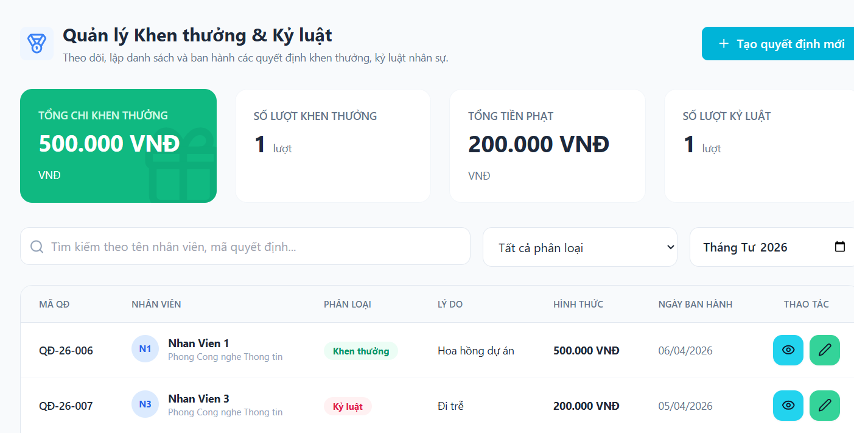

Test Case ID | Mô tả | Quy trình | Điều kiện tiên quyết | Kết quả mong đợi | Kết quả thực tế | Kết quả |  |  |  |  |  | Chú thích
 |  |  |  |  |  | Vòng 1 |  |  | Vòng 2
 |  |  |  |  |  | Trạng thái | Ngày kiểm tra | Người kiểm tra | Trạng thái | Ngày kiểm tra | Người kiểm tra
GUI_SHOW Quản lý khen thưởng & kỷ luật
GUI-RW-01 | Kiểm tra Header và Tiêu đề | Quan sát phần đầu trang. | Đang ở trang Quản lý Khen thưởng & Kỷ luật. | Hiển thị tiêu đề "Quản lý Khen thưởng & Kỷ luật" kèm mô tả và icon huy chương. | Hiển thị đúng tiêu đề và icon. | Passed | 2026-04-05 | Nhi | Passed | 2026-04-05 | Nhi
GUI-RW-02 | Kiểm tra 4 thẻ thống kê tổng quát | Quan sát các thẻ: Tổng chi, Số lượt khen thưởng, Tổng tiền phạt, Số lượt kỷ luật. | Hệ thống đã có dữ liệu khen thưởng/kỷ luật. | Các thẻ hiển thị con số chính xác (VD: 500.000 VNĐ, 1 lượt...). Thẻ khen thưởng có màu xanh lá đặc trưng. | Các thẻ hiển thị rõ ràng, đúng màu sắc. | Passed | 2026-04-05 | Nhi | Passed | 2026-04-05 | Nhi
GUI-RW-03 | Kiểm tra thanh công cụ tìm kiếm và lọc | Quan sát ô tìm kiếm, dropdown phân loại và ô chọn tháng. | Đang ở trang quản lý. | Hiển thị đầy đủ ô nhập tìm kiếm, bộ lọc "Tất cả phân loại" và bộ lọc thời gian "Tháng Tư 2026". | Công cụ hiển thị đầy đủ, đúng vị trí. | Passed | 2026-04-05 | Nhi | Passed | 2026-04-05 | Nhi
GUI-RW-04 | Kiểm tra bảng danh sách quyết định | Quan sát các cột: Mã QĐ, Nhân viên, Phân loại, Lý do, Hình thức, Ngày ban hành, Thao tác. | Có ít nhất 1 bản ghi dữ liệu. | Dữ liệu hiển thị ngay ngắn, phân loại có Badge màu (Xanh cho Khen thưởng, Đỏ cho Kỷ luật). | Bảng hiển thị đúng bố cục, Badge màu rõ ràng. | Passed | 2026-04-05 | Nhi | Passed | 2026-04-05 | Nhi
GUI-RW-05 | Kiểm tra icon Thao tác | Quan sát cột cuối cùng của bảng. | Đang hiển thị danh sách. | Mỗi dòng có 2 nút: Chi tiết (mắt xanh dương) và Chỉnh sửa (bút xanh lá). | Các icon hiển thị đúng màu sắc và biểu tượng. | Passed | 2026-04-05 | Nhi | Passed | 2026-04-05 | Nhi
FUNCTION_SHOW Quản lý khen thưởng & kỷ luật
FUNC-RW-01 | Xác thực nút "Tạo quyết định mới" | Click chuột vào nút "+ Tạo quyết định mới" màu xanh ở góc phải. | Đang ở trang quản lý. | Hệ thống mở ra form hoặc trang mới để nhập thông tin quyết định. | Chuyển hướng/Mở form tạo mới thành công. | Passed | 2026-04-05 | Nhi | Passed | 2026-04-05 | Nhi
FUNC-RW-02 | Kiểm tra tìm kiếm nhân viên | Nhập "Nhan Vien 1" vào ô tìm kiếm. | Danh sách có nhân viên tên "Nhan Vien 1". | Hệ thống lọc và chỉ hiển thị các quyết định của Nhan Vien 1. | Kết quả tìm kiếm trả về chính xác. | Passed | 2026-04-05 | Nhi | Passed | 2026-04-05 | Nhi
FUNC-RW-03 | Kiểm tra bộ lọc phân loại | Chọn "Khen thưởng" trong dropdown "Tất cả phân loại". | Danh sách có cả khen thưởng và kỷ luật. | Hệ thống chỉ hiển thị các dòng có Badge "Khen thưởng". | Bộ lọc hoạt động đúng logic. | Passed | 2026-04-05 | Nhi | Passed | 2026-04-05 | Nhi
FUNC-RW-04 | Kiểm tra bộ lọc thời gian | Chọn một tháng khác trong ô chọn tháng. | Có dữ liệu ở các tháng khác nhau. | Hệ thống hiển thị các quyết định thuộc tháng đã chọn. | Lọc thời gian chính xác theo dữ liệu. | Passed | 2026-04-05 | Nhi | Passed | 2026-04-05 | Nhi
FUNC-RW-05 | Xác thực chức năng xem chi tiết (Chỉ xem) | Click vào icon "Mắt" (Chi tiết) của một quyết định. | Có dữ liệu trong danh sách. | Hệ thống hiển thị thông tin chi tiết của quyết định đó ở trạng thái không được sửa (Read-only). | Hiển thị thông tin chính xác, không cho phép chỉnh sửa. | Passed | 2026-04-05 | Nhi | Passed | 2026-04-05 | Nhi
FUNC-RW-06 | Xác thực chức năng chỉnh sửa | Click vào icon "Bút" (Chỉnh sửa). | Người dùng có quyền sửa dữ liệu. | Hệ thống cho phép thay đổi thông tin của quyết định đã chọn. | Mở giao diện chỉnh sửa thành công. | Passed | 2026-04-05 | Nhi | Passed | 2026-04-05 | Nhi
FUNC-RW-07 | Kiểm tra định dạng tiền tệ | Quan sát cột "Hình thức" và thẻ thống kê. | Có dữ liệu số tiền. | Tiền tệ hiển thị đúng định dạng có dấu chấm phân cách và đơn vị "VNĐ". | Định dạng tiền tệ hiển thị chuẩn xác. | Passed | 2026-04-05 | Nhi | Passed | 2026-04-05 | Nhi

4.1 Tạo quyết định
Project Name | XÂY DỰNG WEBSITE QUẢN LÝ NHÂN SỰ TÍCH HỢ CHẤM CÔNG THEO THỜI GIAN THỰC (GPS TRACKING)
Module Code | Tạo quyết định khen thưởng & kỷ luật
 | Hoàn thành | Lỗi | Chưa kiểm tra | Bị chặn | Tổng lần kiểm tra
Round 1 | 10 | 0 | 0 | 0 | 10
Round 2 | 10 | 0 | 0 | 0 | 10
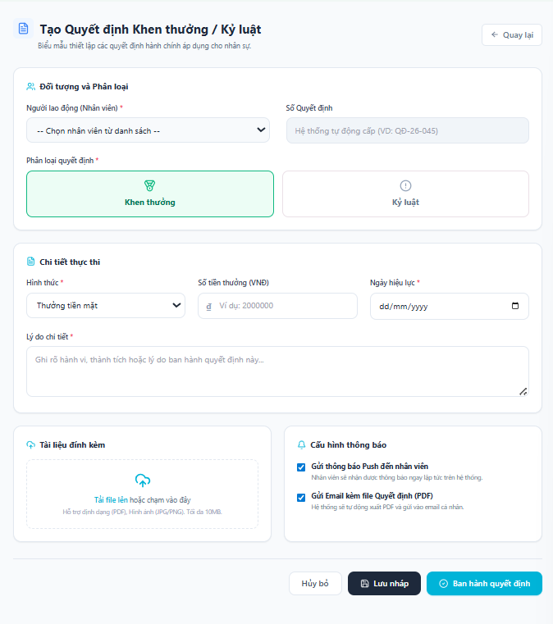

Test Case ID | Mô tả | Quy trình | Điều kiện tiên quyết | Kết quả mong đợi | Kết quả thực tế | Kết quả |  |  |  |  |  | Chú thích
 |  |  |  |  |  | Vòng 1 |  |  | Vòng 2
 |  |  |  |  |  | Trạng thái | Ngày kiểm tra | Người kiểm tra | Trạng thái | Ngày kiểm tra | Người kiểm tra
GUI_SHOW Tạo quyết định khen thưởng & kỷ luật
GUI-DET-01 | Kiểm tra Tiêu đề và Trạng thái | Quan sát phần trên cùng của trang. | Đang ở màn hình xem chi tiết. | Hiển thị tiêu đề "Chi tiết Khen thưởng / Kỷ luật" kèm icon tick xanh (đã ban hành). | Hiển thị đúng tiêu đề và icon trạng thái. | Passed | 2026-04-05 | Nhi | Passed | 2026-04-05 | Nhi
GUI-DET-02 | Kiểm tra Header Thông tin người lao động | Quan sát khối thông tin đầu tiên. | Quyết định đã có dữ liệu nhân viên. | Hiển thị Avatar (N1), Họ tên (Nhan Vien 1), Số QĐ (QĐ-26-006) và Badge Phân loại (Khen thưởng). | Thông tin định danh hiển thị đầy đủ và rõ ràng. | Passed | 2026-04-05 | Nhi | Passed | 2026-04-05 | Nhi
GUI-DET-03 | Kiểm tra khối "Chi tiết thực thi" | Quan sát khối nội dung thứ hai. | Dữ liệu thực thi đã được lưu. | Hiển thị đúng Hình thức (Thưởng tiền mặt), Số tiền (+ 500.000 VNĐ) và Ngày hiệu lực (06/04/2026). | Các trường dữ liệu hiển thị chính xác. | Passed | 2026-04-05 | Nhi | Passed | 2026-04-05 | Nhi
GUI-DET-04 | Kiểm tra hiển thị Lý do chi tiết | Quan sát phần văn bản dưới khối thực thi. | Lý do đã được nhập khi tạo. | Hiển thị đoạn văn bản lý do (VD: "Hoa hồng dự án") rõ ràng, dễ đọc. | Văn bản lý do hiển thị đúng nội dung. | Passed | 2026-04-05 | Nhi | Passed | 2026-04-05 | Nhi
GUI-DET-05 | Kiểm tra khối Tài liệu đính kèm | Quan sát khối màu cam. | Quyết định không có file đính kèm. | Hiển thị tiêu đề "Tài liệu đính kèm (0 file)" và thông báo "Không có tài liệu đính kèm." | Hiển thị đúng trạng thái khi không có file. | Passed |  |  | Passed
GUI-DET-06 | Kiểm tra Cấu hình thông báo | Quan sát khối màu tím cuối cùng. | Đã thiết lập thông báo khi ban hành. | Hiển thị trạng thái các kênh thông báo: Gửi Push (Đã bật - xanh), Gửi Email (Đã tắt - xám). | Badge trạng thái hiển thị đúng logic cấu hình. | Passed | 2026-04-05 | Nhi | Passed | 2026-04-05 | Nhi
FUNCTION_SHOW Tạo quyết định khen thưởng & kỷ luật
FUNC-DET-01 | Xác thực trạng thái Chỉ xem (Read-only) | 1. Nhấp chuột vào các trường dữ liệu. 2. Thử xóa hoặc nhập thêm văn bản. | Đang ở màn hình xem chi tiết. | Toàn bộ thông tin không thể tương tác chỉnh sửa hoặc xóa bỏ. | Hệ thống chặn mọi hành vi thay đổi dữ liệu. | Passed | 2026-04-05 | Nhi | Passed | 2026-04-05 | Nhi
FUNC-DET-02 | Xác thực nút "Quay lại" | Nhấn vào nút "Quay lại" ở góc trên bên phải. | Đang ở màn hình xem chi tiết. | Hệ thống điều hướng quay trở về trang Danh sách Quản lý Khen thưởng & Kỷ luật. | Quay lại trang trước đó thành công. | Passed | 2026-04-05 | Nhi | Passed | 2026-04-05 | Nhi
FUNC-DET-03 | Kiểm tra định dạng màu sắc tiền tệ | Quan sát màu sắc của số tiền thưởng. | Phân loại là "Khen thưởng". | Số tiền hiển thị màu xanh lá kèm dấu cộng (+) phía trước. | Màu sắc hiển thị đúng theo loại quyết định. | Passed | 2026-04-05 | Nhi | Passed | 2026-04-05 | Nhi
FUNC-DET-04 | Kiểm tra tính nhất quán của dữ liệu | Đối soát thông tin hiển thị với bản ghi trong cơ sở dữ liệu. | Dữ liệu tồn tại trong Database. | Mọi thông tin (Mã QĐ, Nhân viên, Ngày tháng) phải khớp 100% với dữ liệu gốc. | Dữ liệu hiển thị khớp hoàn toàn với thực tế. | Passed | 2026-04-05 | Nhi | Passed | 2026-04-05 | Nhi

4.2 Chỉnh sửa quyết định
Project Name | XÂY DỰNG WEBSITE QUẢN LÝ NHÂN SỰ TÍCH HỢ CHẤM CÔNG THEO THỜI GIAN THỰC (GPS TRACKING)
Module Code | Chỉnh sửa khen thưởng & kỷ luật
 | Hoàn thành | Lỗi | Chưa kiểm tra | Bị chặn | Tổng lần kiểm tra
Round 1 | 10 | 0 | 0 | 0 | 10
Round 2 | 10 | 0 | 0 | 0 | 10
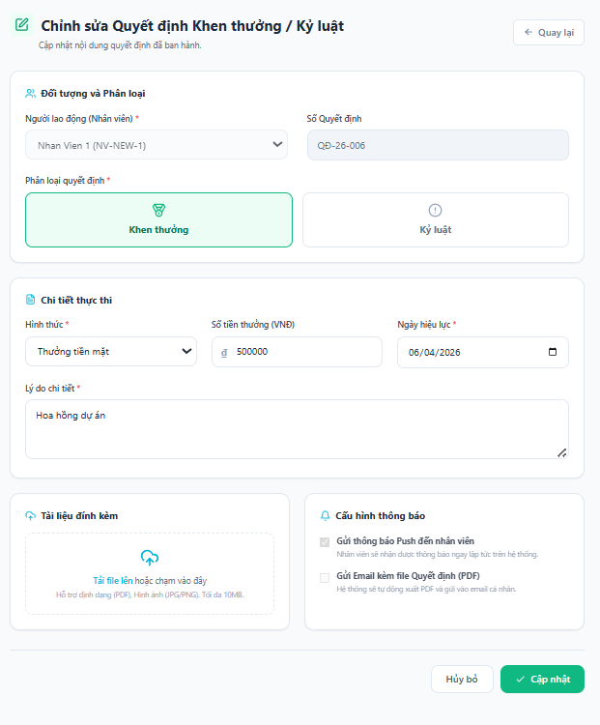

Test Case ID | Mô tả | Quy trình | Điều kiện tiên quyết | Kết quả mong đợi | Kết quả thực tế | Kết quả |  |  |  |  |  | Chú thích
 |  |  |  |  |  | Vòng 1 |  |  | Vòng 2
 |  |  |  |  |  | Trạng thái | Ngày kiểm tra | Người kiểm tra | Trạng thái | Ngày kiểm tra | Người kiểm tra
GUI_SHOW Chỉnh sửa khen thưởng & kỷ luật
GUI-DET-01 | Kiểm tra Tiêu đề và Trạng thái | Quan sát phần trên cùng của trang. | Đang ở màn hình xem chi tiết. | Hiển thị tiêu đề "Chi tiết Khen thưởng / Kỷ luật" kèm icon tick xanh (đã ban hành). | Hiển thị đúng tiêu đề và icon trạng thái. | Passed | 2026-04-05 | Nhi | Passed | 2026-04-05 | Nhi
GUI-DET-02 | Kiểm tra Header Thông tin người lao động | Quan sát khối thông tin đầu tiên. | Quyết định đã có dữ liệu nhân viên. | Hiển thị Avatar (N1), Họ tên (Nhan Vien 1), Số QĐ (QĐ-26-006) và Badge Phân loại (Khen thưởng). | Thông tin định danh hiển thị đầy đủ và rõ ràng. | Passed | 2026-04-05 | Nhi | Passed | 2026-04-05 | Nhi
GUI-DET-03 | Kiểm tra khối "Chi tiết thực thi" | Quan sát khối nội dung thứ hai. | Dữ liệu thực thi đã được lưu. | Hiển thị đúng Hình thức (Thưởng tiền mặt), Số tiền (+ 500.000 VNĐ) và Ngày hiệu lực (06/04/2026). | Các trường dữ liệu hiển thị chính xác. | Passed | 2026-04-05 | Nhi | Passed | 2026-04-05 | Nhi
GUI-DET-04 | Kiểm tra hiển thị Lý do chi tiết | Quan sát phần văn bản dưới khối thực thi. | Lý do đã được nhập khi tạo. | Hiển thị đoạn văn bản lý do (VD: "Hoa hồng dự án") rõ ràng, dễ đọc. | Văn bản lý do hiển thị đúng nội dung. | Passed | 2026-04-05 | Nhi | Passed | 2026-04-05 | Nhi
GUI-DET-05 | Kiểm tra khối Tài liệu đính kèm | Quan sát khối màu cam. | Quyết định không có file đính kèm. | Hiển thị tiêu đề "Tài liệu đính kèm (0 file)" và thông báo "Không có tài liệu đính kèm." | Hiển thị đúng trạng thái khi không có file. | Passed |  |  | Passed
GUI-DET-06 | Kiểm tra Cấu hình thông báo | Quan sát khối màu tím cuối cùng. | Đã thiết lập thông báo khi ban hành. | Hiển thị trạng thái các kênh thông báo: Gửi Push (Đã bật - xanh), Gửi Email (Đã tắt - xám). | Badge trạng thái hiển thị đúng logic cấu hình. | Passed | 2026-04-05 | Nhi | Passed | 2026-04-05 | Nhi
FUNCTION_SHOW Chỉnh sửa khen thưởng & kỷ luật
FUNC-DET-01 | Xác thực trạng thái Chỉ xem (Read-only) | 1. Nhấp chuột vào các trường dữ liệu. 2. Thử xóa hoặc nhập thêm văn bản. | Đang ở màn hình xem chi tiết. | Toàn bộ thông tin không thể tương tác chỉnh sửa hoặc xóa bỏ. | Hệ thống chặn mọi hành vi thay đổi dữ liệu. | Passed | 2026-04-05 | Nhi | Passed | 2026-04-05 | Nhi
FUNC-DET-02 | Xác thực nút "Quay lại" | Nhấn vào nút "Quay lại" ở góc trên bên phải. | Đang ở màn hình xem chi tiết. | Hệ thống điều hướng quay trở về trang Danh sách Quản lý Khen thưởng & Kỷ luật. | Quay lại trang trước đó thành công. | Passed | 2026-04-05 | Nhi | Passed | 2026-04-05 | Nhi
FUNC-DET-03 | Kiểm tra định dạng màu sắc tiền tệ | Quan sát màu sắc của số tiền thưởng. | Phân loại là "Khen thưởng". | Số tiền hiển thị màu xanh lá kèm dấu cộng (+) phía trước. | Màu sắc hiển thị đúng theo loại quyết định. | Passed | 2026-04-05 | Nhi | Passed | 2026-04-05 | Nhi
FUNC-DET-04 | Kiểm tra tính nhất quán của dữ liệu | Đối soát thông tin hiển thị với bản ghi trong cơ sở dữ liệu. | Dữ liệu tồn tại trong Database. | Mọi thông tin (Mã QĐ, Nhân viên, Ngày tháng) phải khớp 100% với dữ liệu gốc. | Dữ liệu hiển thị khớp hoàn toàn với thực tế. | Passed | 2026-04-05 | Nhi | Passed | 2026-04-05 | Nhi

4.3 Chi tiết quyết định
Project Name | XÂY DỰNG WEBSITE QUẢN LÝ NHÂN SỰ TÍCH HỢ CHẤM CÔNG THEO THỜI GIAN THỰC (GPS TRACKING)
Module Code | Chi tiết khen thưởng & kỷ luật
 | Hoàn thành | Lỗi | Chưa kiểm tra | Bị chặn | Tổng lần kiểm tra
Round 1 | 10 | 0 | 0 | 0 | 10
Round 2 | 10 | 0 | 0 | 0 | 10
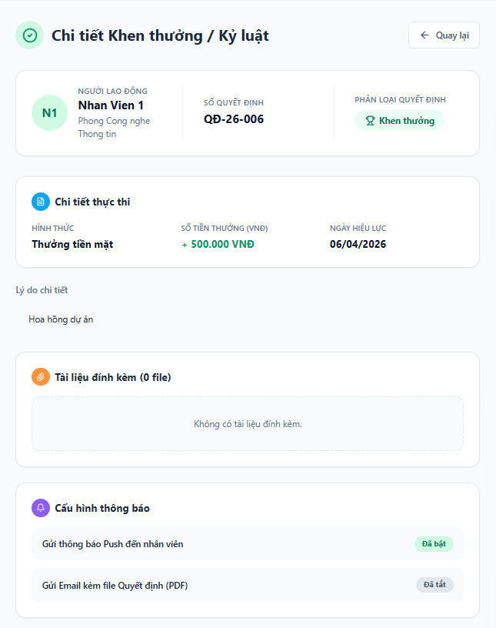

Test Case ID | Mô tả | Quy trình | Điều kiện tiên quyết | Kết quả mong đợi | Kết quả thực tế | Kết quả |  |  |  |  |  | Chú thích
 |  |  |  |  |  | Vòng 1 |  |  | Vòng 2
 |  |  |  |  |  | Trạng thái | Ngày kiểm tra | Người kiểm tra | Trạng thái | Ngày kiểm tra | Người kiểm tra
GUI_SHOW Chi tiết khen thưởng & kỷ luật
GUI-DET-01 | Kiểm tra Tiêu đề và Trạng thái | Quan sát phần trên cùng của trang. | Đang ở màn hình xem chi tiết. | Hiển thị tiêu đề "Chi tiết Khen thưởng / Kỷ luật" kèm icon tick xanh (đã ban hành). | Hiển thị đúng tiêu đề và icon trạng thái. | Passed | 2026-04-05 | Nhi | Passed | 2026-04-05 | Nhi
GUI-DET-02 | Kiểm tra Header Thông tin người lao động | Quan sát khối thông tin đầu tiên. | Quyết định đã có dữ liệu nhân viên. | Hiển thị Avatar (N1), Họ tên (Nhan Vien 1), Số QĐ (QĐ-26-006) và Badge Phân loại (Khen thưởng). | Thông tin định danh hiển thị đầy đủ và rõ ràng. | Passed | 2026-04-05 | Nhi | Passed | 2026-04-05 | Nhi
GUI-DET-03 | Kiểm tra khối "Chi tiết thực thi" | Quan sát khối nội dung thứ hai. | Dữ liệu thực thi đã được lưu. | Hiển thị đúng Hình thức (Thưởng tiền mặt), Số tiền (+ 500.000 VNĐ) và Ngày hiệu lực (06/04/2026). | Các trường dữ liệu hiển thị chính xác. | Passed | 2026-04-05 | Nhi | Passed | 2026-04-05 | Nhi
GUI-DET-04 | Kiểm tra hiển thị Lý do chi tiết | Quan sát phần văn bản dưới khối thực thi. | Lý do đã được nhập khi tạo. | Hiển thị đoạn văn bản lý do (VD: "Hoa hồng dự án") rõ ràng, dễ đọc. | Văn bản lý do hiển thị đúng nội dung. | Passed | 2026-04-05 | Nhi | Passed | 2026-04-05 | Nhi
GUI-DET-05 | Kiểm tra khối Tài liệu đính kèm | Quan sát khối màu cam. | Quyết định không có file đính kèm. | Hiển thị tiêu đề "Tài liệu đính kèm (0 file)" và thông báo "Không có tài liệu đính kèm." | Hiển thị đúng trạng thái khi không có file. | Passed | 2026-04-05 | Nhi | Passed | 2026-04-05 | Nhi
GUI-DET-06 | Kiểm tra Cấu hình thông báo | Quan sát khối màu tím cuối cùng. | Đã thiết lập thông báo khi ban hành. | Hiển thị trạng thái các kênh thông báo: Gửi Push (Đã bật - xanh), Gửi Email (Đã tắt - xám). | Badge trạng thái hiển thị đúng logic cấu hình. | Passed | 2026-04-05 | Nhi | Passed | 2026-04-05 | Nhi
FUNCTION_SHOW Chi tiết khen thưởng & kỷ luật
FUNC-DET-01 | Xác thực trạng thái Chỉ xem (Read-only) | 1. Nhấp chuột vào các trường dữ liệu. 2. Thử xóa hoặc nhập thêm văn bản. | Đang ở màn hình xem chi tiết. | Toàn bộ thông tin không thể tương tác chỉnh sửa hoặc xóa bỏ. | Hệ thống chặn mọi hành vi thay đổi dữ liệu. | Passed | 2026-04-05 | Nhi | Passed | 2026-04-05 | Nhi
FUNC-DET-02 | Xác thực nút "Quay lại" | Nhấn vào nút "Quay lại" ở góc trên bên phải. | Đang ở màn hình xem chi tiết. | Hệ thống điều hướng quay trở về trang Danh sách Quản lý Khen thưởng & Kỷ luật. | Quay lại trang trước đó thành công. | Passed | 2026-04-05 | Nhi | Passed | 2026-04-05 | Nhi
FUNC-DET-03 | Kiểm tra định dạng màu sắc tiền tệ | Quan sát màu sắc của số tiền thưởng. | Phân loại là "Khen thưởng". | Số tiền hiển thị màu xanh lá kèm dấu cộng (+) phía trước. | Màu sắc hiển thị đúng theo loại quyết định. | Passed | 2026-04-05 | Nhi | Passed | 2026-04-05 | Nhi
FUNC-DET-04 | Kiểm tra tính nhất quán của dữ liệu | Đối soát thông tin hiển thị với bản ghi trong cơ sở dữ liệu. | Dữ liệu tồn tại trong Database. | Mọi thông tin (Mã QĐ, Nhân viên, Ngày tháng) phải khớp 100% với dữ liệu gốc. | Dữ liệu hiển thị khớp hoàn toàn với thực tế. | Passed | 2026-04-05 | Nhi | Passed | 2026-04-05 | Nhi

5. Cài đặt khu vực chấm công
Project Name | XÂY DỰNG WEBSITE QUẢN LÝ NHÂN SỰ TÍCH HỢ CHẤM CÔNG THEO THỜI GIAN THỰC (GPS TRACKING)
Module Code | Cài đặt Khu vực Chấm công
 | Hoàn thành | Lỗi | Chưa kiểm tra | Bị chặn | Tổng lần kiểm tra
Round 1 | 22 | 0 | 0 | 0 | 22
Round 2 | 0 | 0 | 0 | 0 | 0
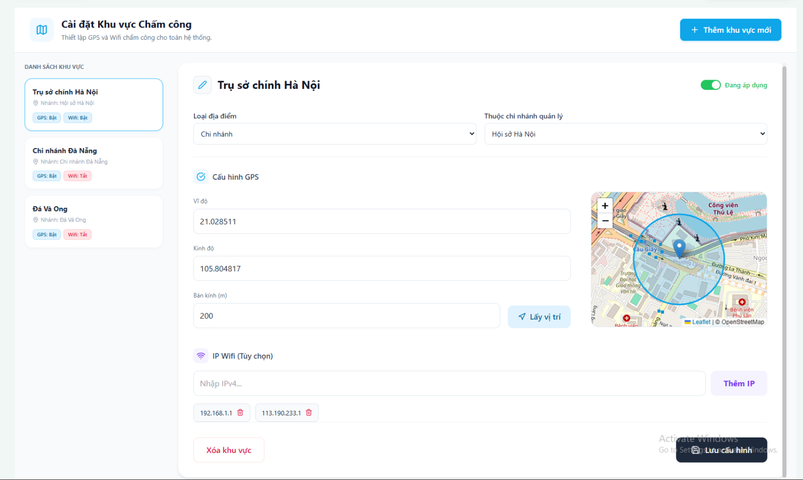
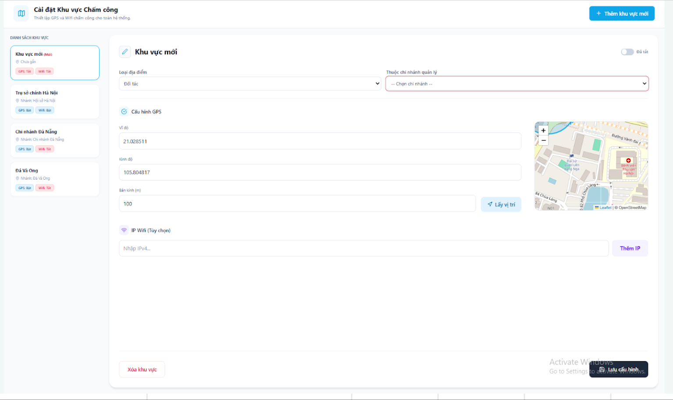

 |  |  | gà

Test Case ID | Mô tả | Quy trình | Điều kiện tiên quyết | Kết quả mong đợi | Kết quả thực tế | Kết quả |  |  |  |  |  | Chú thích
 |  |  |  |  |  | Vòng 1 |  |  | Vòng 2
 |  |  |  |  |  | Trạng thái | Ngày kiểm tra | Người kiểm tra | Trạng thái | Ngày kiểm tra | Người kiểm tra
GUI_SHOW Cài đặt Khu vực Chấm công
GUI-CDKV01 | Kiểm tra Header và Nút Thêm mới | Truy cập trang Cài đặt Khu vực Chấm công | Tài khoản có quyền Admin | Tiêu đề: "Cài đặt Khu vực Chấm công"; Subtitle: "Thiết lập GPS và Wifi...". Nút [+ Thêm khu vực mới] màu xanh dương góc phải. | Hiển thị chính xác Text và Nút chức năng | Passed | 04/05/2026 | Khang
GUI-CDKV02 | Kiểm tra Thẻ khu vực tạm (Left Panel) | Click nút [+ Thêm khu vực mới] | Đang ở trang Cài đặt Khu vực | Xuất hiện thẻ tạm trên cùng danh sách. Tên: "Khu vực mới" kèm badge đỏ "(Mới)". Phụ đề: "Chưa gán". Badge GPS và Wifi: "Tắt" (Màu xám/hồng nhạt). | Thẻ tạm hiển thị chính xác thông tin mặc định | Passed | 04/05/2026 | Khang
GUI-CDKV03 | Kiểm tra Danh sách khu vực (Left Panel) | Quan sát cột bên trái | Có dữ liệu khu vực trong DB | Hiển thị list thẻ khu vực. Mỗi thẻ có: Tên khu vực (Bold), Tên chi nhánh, Badge trạng thái (GPS: Bật/Tắt, Wifi: Bật/Tắt). Thẻ đang chọn có viền xanh. | Hiển thị danh sách thẻ đúng thiết kế và logic chọn | Passed | 04/05/2026 | Khang
GUI-CDKV04 | Kiểm tra Header Form cấu hình | Quan sát Header của khung bên phải | Đã chọn 1 khu vực | Hiển thị Tên khu vực (kèm icon bút chì) và Toggle Switch "Đang áp dụng" (Màu xanh). | Hiển thị đúng Tên và trạng thái Toggle | Passed | 04/05/2026 | Khang
GUI-CDKV05 | Kiểm tra các Dropdown phân loại | Quan sát phần dưới Tên khu vực | Đã chọn 1 khu vực | Hiển thị 2 dropdown: "Loại địa điểm" và "Thuộc chi nhánh quản lý" với dữ liệu bind sẵn. | Dropdown hiển thị đúng label và data | Passed | 04/05/2026 | Khang
GUI-CDKV06 | Kiểm tra phần "Cấu hình GPS" | Quan sát khu vực Cấu hình GPS | Đã chọn 1 khu vực | Gồm các input: Vĩ độ, Kinh độ, Bán kính (m). Nút [Lấy vị trí]. Bên cạnh là Bản đồ (Leaflet/OpenStreetMap) có marker và vòng tròn bán kính. | Hiển thị đủ input, nút và bản đồ load thành công | Passed | 04/05/2026 | Khang
GUI-CDKV07 | Kiểm tra phần "IP Wifi (Tùy chọn)" | Quan sát khu vực IP Wifi | Đã chọn 1 khu vực | Input "Nhập IPv4...", Nút [Thêm IP]. Bên dưới là danh sách các IP đã thêm dạng tag kèm icon thùng rác (Xóa). | Hiển thị đúng form nhập và danh sách IP | Passed | 04/05/2026 | Khang
GUI-CDKV08 | Kiểm tra các Nút hành động cuối trang | Quan sát dưới cùng của trang | Đã chọn 1 khu vực | Nút [Xóa khu vực] (viền đỏ, chữ đỏ) nằm bên trái. Nút [Lưu cấu hình] (nền đen, icon save) nổi (floating) ở góc phải dưới. | Nút hiển thị đúng màu sắc, vị trí | Passed | 04/05/2026 | Khang
FUNCTION_SHOW Cài đặt Khu vực Chấm công
FUNC-CDKV01 | Xác thực chọn khu vực từ danh sách | Click chọn một khu vực khác ở cột bên trái (VD: Chi nhánh Đà Nẵng) | Có > 1 khu vực | Khung bên phải lập tức cập nhật toàn bộ dữ liệu (Tọa độ, Bản đồ, Wifi, Chi nhánh) tương ứng với khu vực vừa chọn. Thẻ vừa chọn đổi viền xanh. | Form thay đổi dữ liệu chính xác theo khu vực được chọn | Passed | 04/05/2026 | Khang
FUNC-CDKV02 | Xác thực nút [Thêm khu vực mới] | Click nút [+ Thêm khu vực mới] | Đang ở trang Cài đặt | Khung bên phải bị reset trắng. Chờ nhập Tên, Tọa độ, Bản đồ clear. Bỏ focus khỏi thẻ đang chọn bên trái. | Form reset sẵn sàng để tạo mới | Passed | 04/05/2026 | Khang
FUNC-CDKV03 | Xác thực Toggle "Đang áp dụng" | Click vào công tắc Toggle "Đang áp dụng" | Đang chọn 1 khu vực | Trạng thái thay đổi từ Bật (Xanh) sang Tắt (Xám) và ngược lại. | Trạng thái hiển thị thay đổi mượt mà | Passed | 04/05/2026 | Khang
FUNC-CDKV04 | Xác thực nút [Lấy vị trí] | Click nút [Lấy vị trí] | Trình duyệt cho phép quyền Location | Trình duyệt hỏi quyền. Nếu allow: Tự động điền Vĩ độ, Kinh độ hiện tại vào input. Bản đồ tự động center về vị trí mới. | Lấy GPS tự động và map center chính xác | Passed | 04/05/2026 | Khang
FUNC-CDKV05 | Xác thực thay đổi Tọa độ thủ công | Nhập số liệu mới vào ô Vĩ độ và Kinh độ | Đang sửa khu vực | Ngay khi thay đổi số liệu hợp lệ, Marker (Ghim) trên bản đồ lập tức dịch chuyển đến tọa độ mới. | Bản đồ render theo tọa độ nhập tay chuẩn xác | Passed | 04/05/2026 | Khang
FUNC-CDKV06 | Xác thực thay đổi Bán kính | Nhập số vào ô "Bán kính (m)" (VD: từ 200 -> 500) | Đang sửa khu vực | Vòng tròn phủ sóng trên bản đồ lập tức mở rộng/thu hẹp kích thước tương ứng với số mét nhập vào. | Bán kính (Circle) trên map update realtime | Passed | 04/05/2026 | Khang
FUNC-CDKV07 | Xác thực chức năng [Thêm IP] hợp lệ | [Thêm IP] hợp lệ 1. Nhập IP chuẩn (VD: 192.168.2.1) 2. Click [Thêm IP] | Form đang active | IP vừa nhập xuất hiện ở danh sách tag bên dưới. Ô input được làm trống để nhập tiếp. | Thêm IP thành công | Passed | 04/05/2026 | Khang
FUNC-CDKV08 | Xác thực chức năng [Thêm IP] không hợp lệ | 1. Nhập IP sai định dạng (VD: 999.abc.1) 2. Click [Thêm IP] | Form đang active | Hệ thống báo lỗi "IP không hợp lệ" (Tooltip/Toast). Không thêm vào danh sách bên dưới. | Chặn IP sai định dạng (Regex check ok) | Passed | 04/05/2026 | Khang
FUNC-CDKV09 | Xác thực chức năng Xóa IP Wifi | Click vào icon Thùng rác bên cạnh 1 IP đã có (VD: 192.168.1.1) | Có sẵn IP trong list | Tag IP đó biến mất khỏi danh sách. | Xóa tag IP thành công trên UI | Passed | 04/05/2026 | Khang
FUNC-CDKV10 | Xác thực chức năng [Lưu cấu hình] (Bỏ trống field) | Xóa trắng Vĩ độ/Kinh độ/Bán kính -> Click [Lưu cấu hình] | Đang tạo mới/sửa | Hệ thống chặn submit, báo đỏ ở các trường bắt buộc "Vui lòng nhập Vĩ độ/Kinh độ/Bán kính". | Validate bắt lỗi tốt | Passed | 04/05/2026 | Khang
FUNC-CDKV11 | Xác thực chức năng [Lưu cấu hình] (Thành công) | Nhập đủ thông tin hợp lệ -> Click [Lưu cấu hình] | Backend hoạt động | Gọi API PUT/POST thành công. Hiển thị Toast "Lưu thành công!". Cột danh sách bên trái tự động cập nhật lại thông tin (nếu có đổi tên/đổi nhánh). | Lưu dữ liệu thành công vào Database | Passed | 04/05/2026 | Khang
FUNC-CDKV12 | Xác thực chức năng [Xóa khu vực] | 1. Click [Xóa khu vực] 2. Xác nhận "Có" ở Modal | Đang sửa 1 khu vực | Gọi API DELETE. Toast "Đã xóa!". Thẻ khu vực biến mất khỏi list bên trái. Form bên phải reset về rỗng. | Xóa thành công, UI đồng bộ | Passed | 04/05/2026 | Khang
FUNC-CDKV13 | Xác thực sửa Tên khu vực | 1. Click vào text "Khu vực mới" hoặc icon Bút chì trên header 2. Nhập tên mới (VD: "Kho xưởng B") | Đang ở form thêm mới | Cho phép sửa tên, hiển thị đúng nội dung, bố cục chuẩn | Đổi tên khu vực thành công | Passed | 04/05/2026 | Khang
FUNC-CDKV14 | Xác thực Click sang khu vực khác khi đang tạo mới dở dang | Đang nhập dở form tạo mới -> Click vào "Trụ sở chính Hà Nội" ở list trái | Đang ở form thêm mới | Bật cảnh báo "Bạn có thay đổi chưa lưu, có muốn rời đi?". | Xử lý chuyển tab khi có un-saved data tốt | Passed | 04/05/2026 | Khang

6. Giám sát chấm công
Project Name | XÂY DỰNG WEBSITE QUẢN LÝ NHÂN SỰ TÍCH HỢ CHẤM CÔNG THEO THỜI GIAN THỰC (GPS TRACKING)
Module Code | Giám sát chấm công
 | Hoàn thành | Lỗi | Chưa kiểm tra | Bị chặn | Tổng lần kiểm tra
Round 1 | 13 | 2 | 0 | 0 | 15
Round 2 | 15 | 0 | 0 | 0 | 15
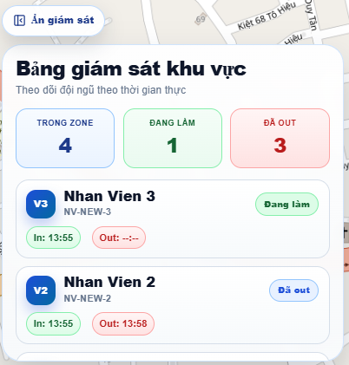

Test Case ID | Mô tả | Quy trình | Điều kiện tiên quyết | Kết quả mong đợi | Kết quả thực tế | Kết quả |  |  |  |  |  | Chú thích
 |  |  |  |  |  | Vòng 1 |  |  | Vòng 2
 |  |  |  |  |  | Trạng thái | Ngày kiểm tra | Người kiểm tra | Trạng thái | Ngày kiểm tra | Người kiểm tra
GUI_SHOW Giám sát chấm công
GUI-MO-01 | Kiểm tra hiển thị thẻ thống kê | Quan sát 3 khối TRONG ZONE, ĐANG LÀM, ĐÃ OUT. | Đang ở màn hình Giám sát. | Hiển thị đủ 3 màu đặc trưng (Xanh dương, Xanh lá, Đỏ), số liệu to rõ. | 3 thẻ hiển thị đúng màu sắc và số liệu trực quan. | Passed | 2026-04-05 | Nhi | Passed | 2026-04-05 | Nhi
GUI-MO-02 | Kiểm tra Badge trạng thái NV | Quan sát nhãn "Đang làm", "Đã out" của nhân viên. | Danh sách nhân viên đang hiển thị. | Badge bo góc, màu nền tương ứng với trạng thái, chữ căn giữa. | Các nhãn trạng thái hiển thị đúng màu, bo góc mịn. | Passed | 2026-04-05 | Nhi | Passed | 2026-04-05 | Nhi
GUI-MO-03 | Kiểm tra nút In/Out | Quan sát các ô giờ: In: 13:55 và Out: 13:58. | Nhân viên đã có dữ liệu chấm công. | Giờ In màu xanh lá, giờ Out màu đỏ nhạt, font chữ rõ ràng. | Màu sắc In/Out phân biệt tốt, dễ đối soát. | Passed | 2026-04-05 | Nhi | Passed | 2026-04-05 | Nhi
GUI-MO-04 | Kiểm tra nút "Ẩn giám sát" | Quan sát góc trên bên trái bảng điều khiển. | Đang hiển thị bảng giám sát. | Hiển thị icon mắt gạch chéo và chữ "Ẩn giám sát" sắc nét. | Nút hiển thị đúng vị trí và biểu tượng thiết kế. | Passed | 2026-04-05 | Nhi | Passed | 2026-04-05 | Nhi
GUI-MO-05 | Kiểm tra Avatar viết tắt | Quan sát các icon tròn V3, V2. | Danh sách nhân viên có dữ liệu. | Tên viết tắt hiển thị trắng trên nền tròn xanh dương đậm. | Hiển thị đúng ký tự viết tắt tên nhân viên. | Passed | 2026-04-05 | Nhi | Passed | 2026-04-05 | Nhi
FUNCTION_SHOW Giám sát chấm công
FUNC-MO-01 | Xác thực nút "Ẩn giám sát" | Click vào nút "Ẩn giám sát". | Bảng giám sát đang hiển thị. | Toàn bộ bảng giám sát thu gọn lại để mở rộng tầm nhìn bản đồ. | Bảng ẩn ngay lập tức, bản đồ mở rộng diện tích. | Passed | 2026-04-05 | Nhi | Passed | 2026-04-05 | Nhi
FUNC-MO-02 | Cập nhật Real-time | Theo dõi khi nhân viên mới Check-out. | Hệ thống đang ở chế độ Live. | Số liệu "ĐANG LÀM" giảm, "ĐÃ OUT" tăng tự động không cần load trang. | Dữ liệu nhảy số thời gian thực chính xác theo nhân viên. | Passed | 2026-04-05 | Nhi | Passed | 2026-04-05 | Nhi
FUNC-MO-03 | Logic tính "TRONG ZONE" | Kiểm tra số lượng nhân viên có vị trí thực tế trong bán kính. | GPS nhân viên đang hoạt động. | Số "TRONG ZONE" khớp với tổng chấm đỏ nằm trong vùng quy định. | Số liệu khớp 100% với vị trí trên bản đồ. | Failed | 2026-04-05 | Nhi | Passed | 2026-04-05 | Nhi
FUNC-MO-04 | Đối soát giờ In/Out | Kiểm tra giờ hiển thị 13:55 và 13:58. | Nhân viên đã thực hiện ra/vào ca. | Giờ hiển thị trên bảng phải khớp tuyệt đối với giờ hệ thống ghi nhận. | Giờ giấc đồng bộ hoàn toàn với log máy chủ. | Passed | 2026-04-05 | Nhi | Passed | 2026-04-05 | Nhi
FUNC-MO-05 | Cuộn danh sách nhân viên | Vuốt lên/xuống trong khung danh sách. | Số lượng nhân viên > 5 người. | Danh sách cuộn mượt mà, không làm ảnh hưởng đến bản đồ phía sau. | Thao tác cuộn ổn định, không bị giật lag. | Passed | 2026-04-05 | Nhi | Passed | 2026-04-05 | Nhi
FUNC-MO-06 | Định vị nhanh nhân viên | Click vào tên "Nhan Vien 3" trong danh sách. | Bản đồ đang hiển thị vị trí nhân viên. | Bản đồ tự động di chuyển tâm (Pan) đến vị trí chấm đỏ của nhân viên đó. | Map dịch chuyển chính xác đến vị trí nhân viên. | Failed | 2026-04-05 | Nhi | Passed | 2026-04-05 | Nhi
FUNC-MO-07 | Tốc độ tải dữ liệu | F5 lại trang Giám sát. | Có kết nối mạng ổn định. | Toàn bộ thống kê và danh sách hiện đầy đủ trong < 2 giây. | Tốc độ load đạt yêu cầu, không treo dữ liệu. | Passed | 2026-04-05 | Nhi | Passed | 2026-04-05 | Nhi
FUNC-MO-08 | Phản hồi khi mất mạng | Ngắt kết nối internet khi đang xem. | Đang ở chế độ giám sát Live. | Hệ thống báo lỗi mất tín hiệu hoặc ngừng cập nhật trạng thái. | Hiển thị cảnh báo mất kết nối mạng kịp thời. | Passed | 2026-04-05 | Nhi | Passed | 2026-04-05 | Nhi
FUNC-MO-09 | Xử lý trạng thái trống | Xóa toàn bộ nhân viên khỏi vùng giám sát. | Không có nhân viên làm việc. | Thẻ thống kê hiện số 0 và thông báo "Không có nhân viên". | Xử lý trạng thái rỗng (Empty state) tốt. | Passed | 2026-04-05 | Nhi | Passed | 2026-04-05 | Nhi
FUNC-MO-10 | Đồng bộ trạng thái Out | Quan sát nhân viên "Đã out" (NV 2). | Nhân viên đã kết thúc ca làm. | Nút Out hiện giờ 13:58, vị trí chấm đỏ trên map của NV này biến mất. | Trạng thái kết thúc ca hiển thị chính xác. | Passed | 2026-04-05 | Nhi | Passed | 2026-04-05 | Nhi

